Sheet2
2023年“H”项目仿花岗石透水砖采购报价表
序号 | 项目名称 | 规格及要求 | 计量 单位 | 数量 | 金额（元） |  |  | 透水砖参考样式
 |  |  |  |  | 全费用单价限价 | 供应商所报单价 | 合价

1 | 仿芝麻黑/灰花岗石生态砂基透水砖 | 300*600*60，透水系数达到A级（≥2.0*10-2cm/s）以上，抗折强度平均值≥4.3MPa | ㎡ | 18158 | 58 |  | 0 | 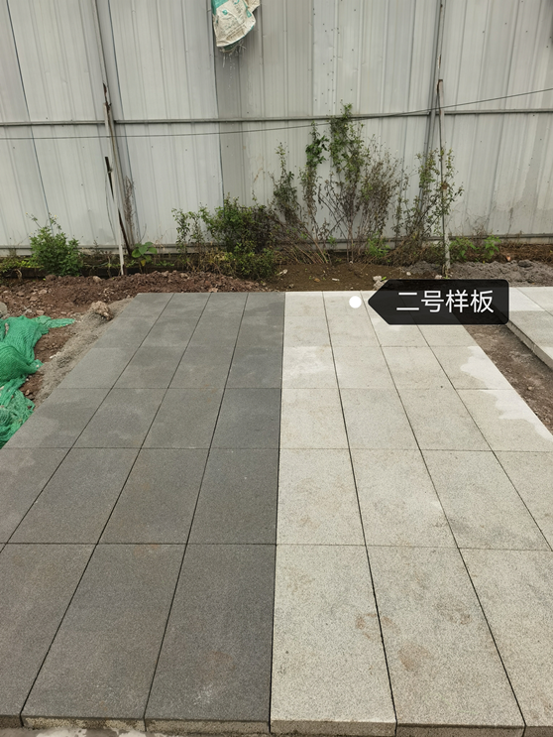
2 | 仿芝麻黑花岗石生态砂基透水砖 | 600*600*60，透水系数达到A级（≥2.0*10-2cm/s）以上，抗折强度平均值≥4.3MPa | ㎡ | 5722 | 58 |  | 0
3 | 仿芝麻黑/灰花岗石生态砂基透水砖 | 600*900*60，透水系数达到A级（≥2.0*10-2cm/s）以上，抗折强度平均值≥4.3MPa | ㎡ | 2823 | 65 |  | 0
4 | 仿芝麻黑花岗石生态砂基透水砖 | 300*150*60，透水系数达到A级（≥2.0*10-2cm/s）以上，抗折强度平均值≥4.3MPa | ㎡ | 295 | 65 |  | 0
5 | 仿芝麻黑/灰花岗石生态砂基透水砖 | 300*300*60，透水系数达到A级（≥2.0*10-2cm/s）以上，抗折强度平均值≥4.3MPa | ㎡ | 470 | 58 |  | 0
6 | 仿芝麻黑/灰花岗石生态砂基透水砖 | 300*600*80，透水系数达到A级（≥2.0*10-2cm/s）以上，抗折强度平均值≥4.3MPa | ㎡ | 17574 | 69 |  | 0
7 | 仿芝麻黑花岗石生态砂基透水砖 | 300x150x80，透水系数达到A级（≥2.0*10-2cm/s）以上，抗折强度平均值≥4.3MPa | ㎡ | 130 | 75 |  | 0
8 | 仿芝麻黑花岗石生态砂基透水砖 | 600*600*80，透水系数达到A级（≥2.0*10-2cm/s）以上，抗折强度平均值≥4.3MPa | ㎡ | 1458 | 69 |  | 0
合计（大写： ），能开具税率： |  |  |  |  |  |  | 0
注：1.要求报价为含税到场价，开具的发票为1%税率或3%税率或13%税率的增值税专用发票。
 |  |  |  |  | 报价单位（公章）：
 |  |  |  |  | 委托代理人及电话：
 |  |  |  |  | 时间： 年 月 日

